Sheet1
仓储/电商公司：义乌昌仓进出口有限公司保税仓理货报告
核注清单号：QD292526I000073107 |  | 二线 |  |  |  | 商家（账册号）： |  |  |  | 预录入号：
 |  |  |  |  |  |  |  |  |  | 到货时间：20260704
项号 | 中文品名 | 货主料号 | 条形码 | 理论入库数据 | 规格 | 实际入库数量 |  | 差异数量 |  | 有效期 | 批次
 |  |  |  |  |  | 合格品 | 残次品 | 多到货 | 少到货
1 | CALVINKLEIN凯文克莱ONE卡雷优香水EDT200ML | 西班牙 | 088300107438 | 594 | 瓶 | 586 |  |  |  | 2028-12-15 | 5349
 |  |  |  |  |  |  | 8 |  |  | 2028-12-15 | 5349 | 变形 | 拿一鉴定 | 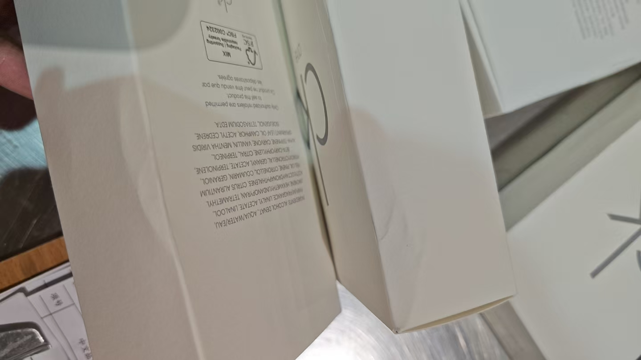 | 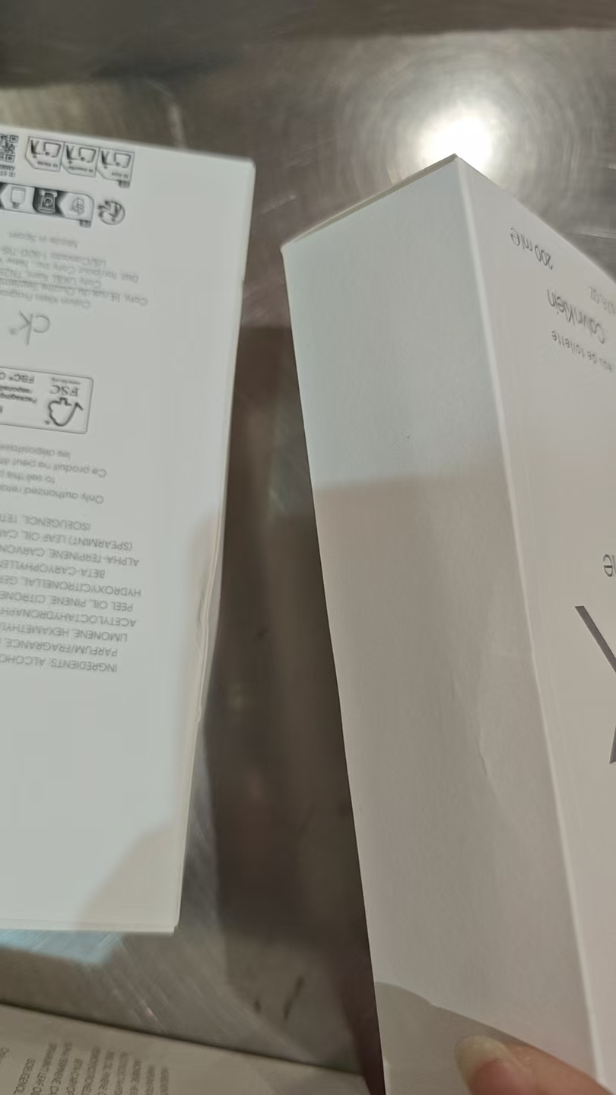 | 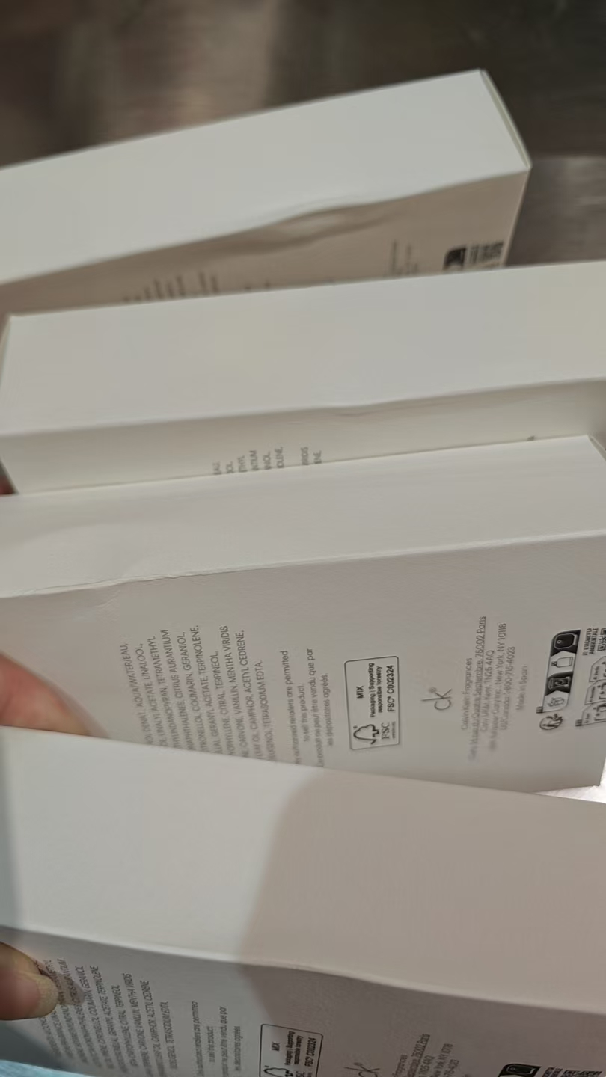
2 | HERMES爱马仕大地男士香水50ML | 法国 | 3346130009610 | 1166 | 瓶 |  |  |  | 1166
3 | HERMES爱马仕大地男士淡香水EDT50ML | 法国 | 3346130009610A | 1166 | 瓶 |  |  |  | 1166
4 | DIOR迪奥真我纯真香水EDT100ML | 法国 | 3348901296632 | 100 | 瓶 | 100 |  |  |  | 2029-02-01 | 6B01
5 | DIOR迪奥桀骜男士香水EDT100ML | 法国 | 3348901419147 | 200 | 瓶 | 197 |  |  |  |  | 6A01
 |  |  |  |  |  |  | 3 |  |  |  | 6A01 | 变形 | 拿一鉴定 | 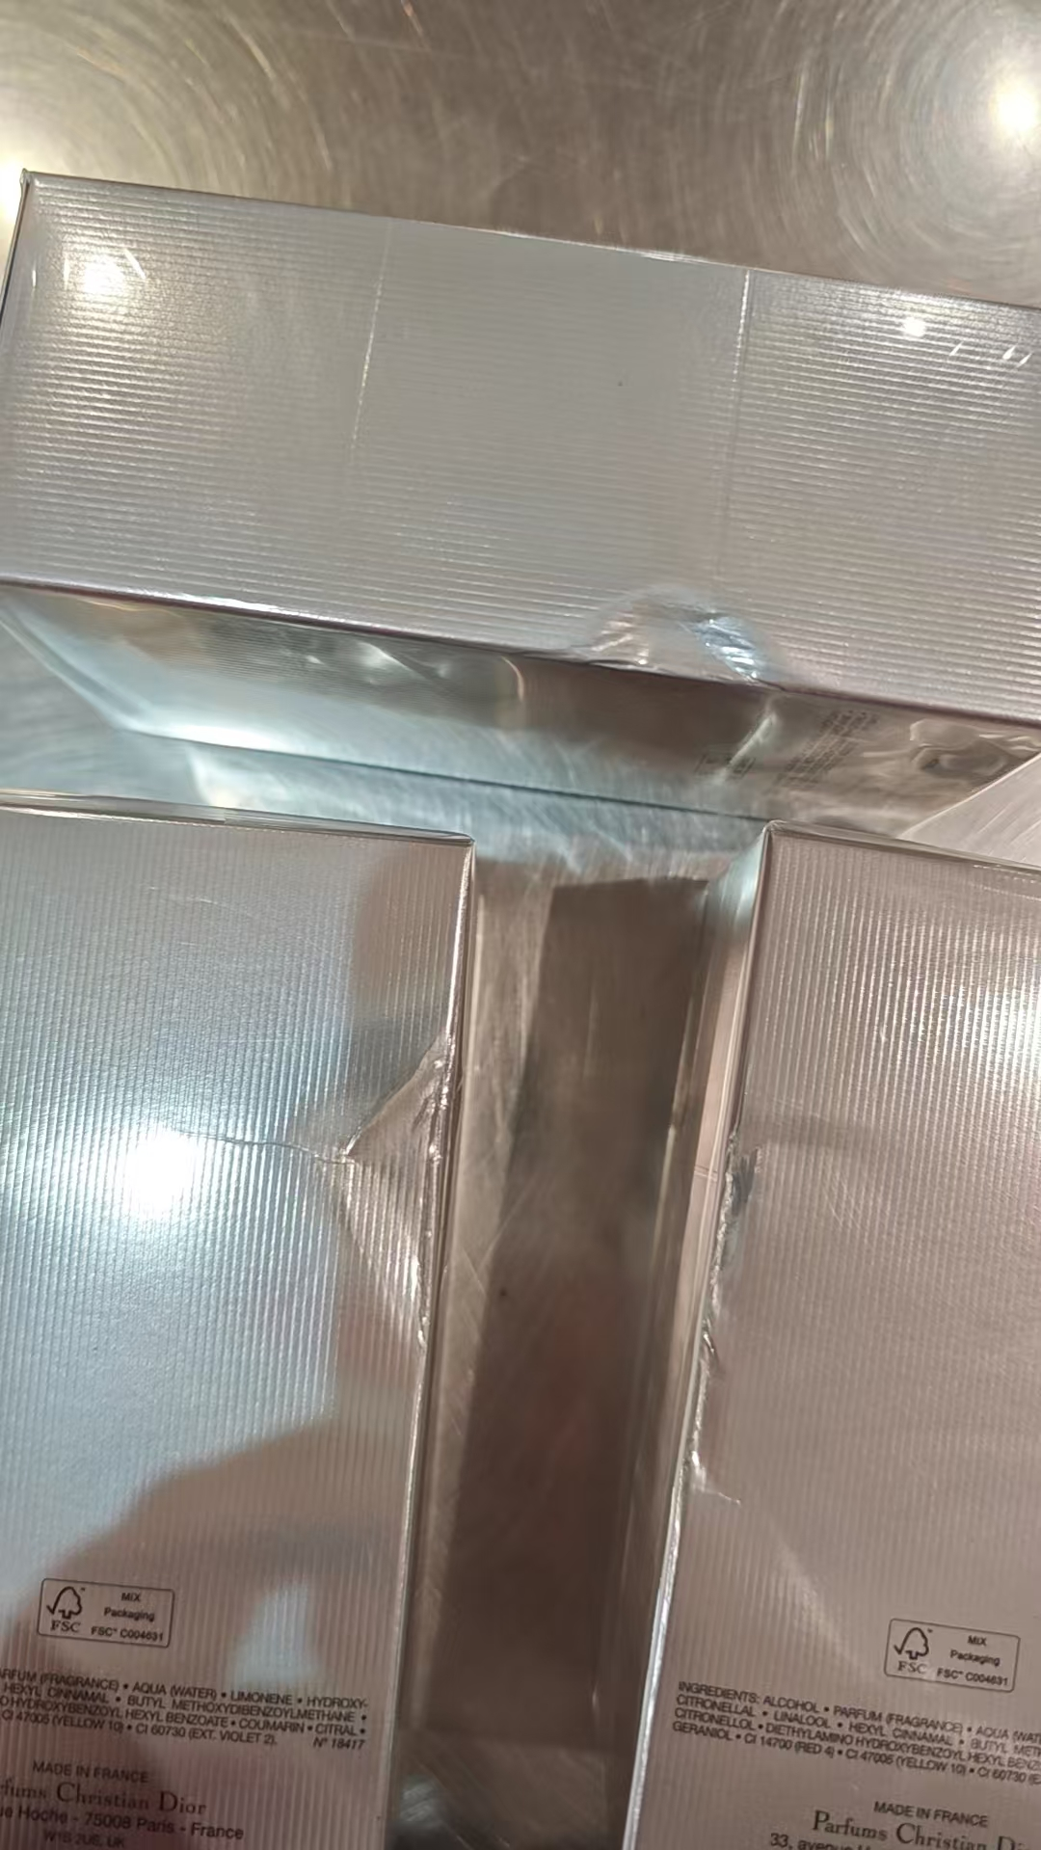
6 | DIOR迪奥花漾甜心香水EDT100ML | 法国 | 3348901627375 | 550 | 瓶 | 304 |  |  |  |  | 6A03
 |  |  |  |  |  |  | 1 |  |  |  | 6A03 | 膜破 | 鉴定 | 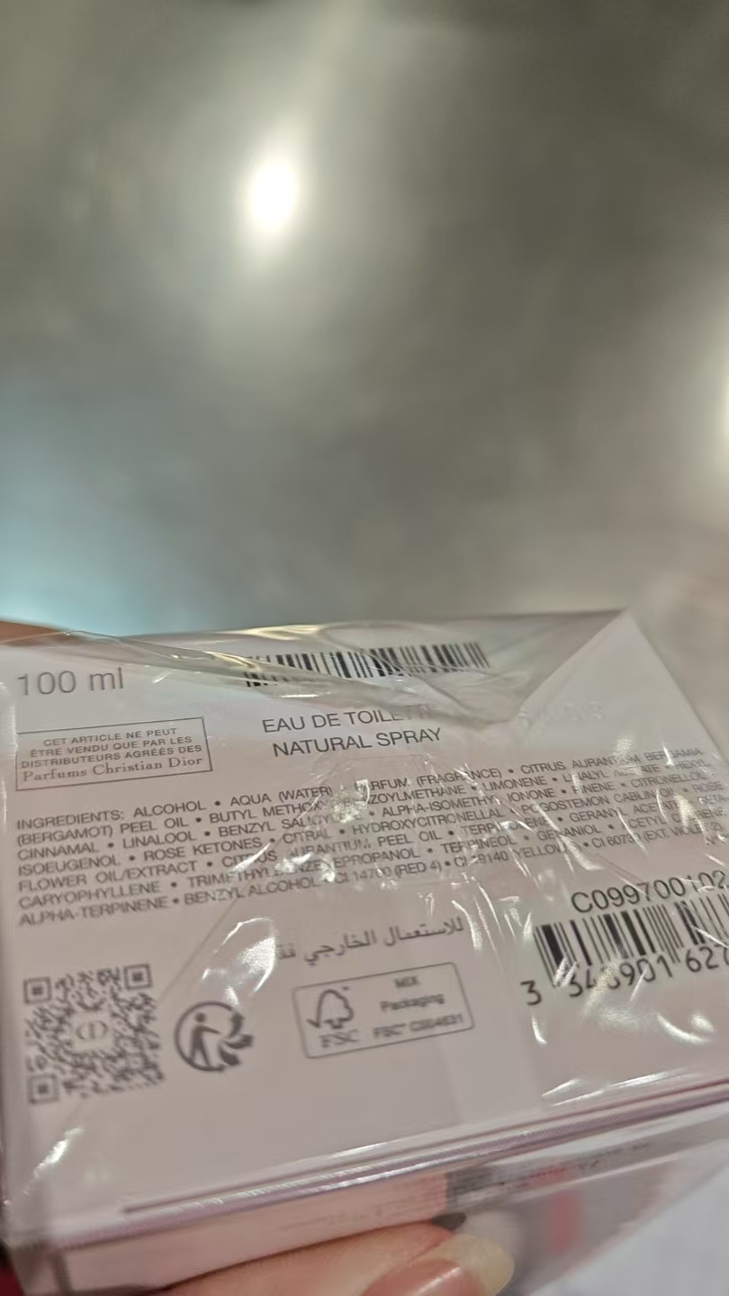
 |  |  |  |  |  |  | 15 |  |  |  | 6A03 | 变形 |  | 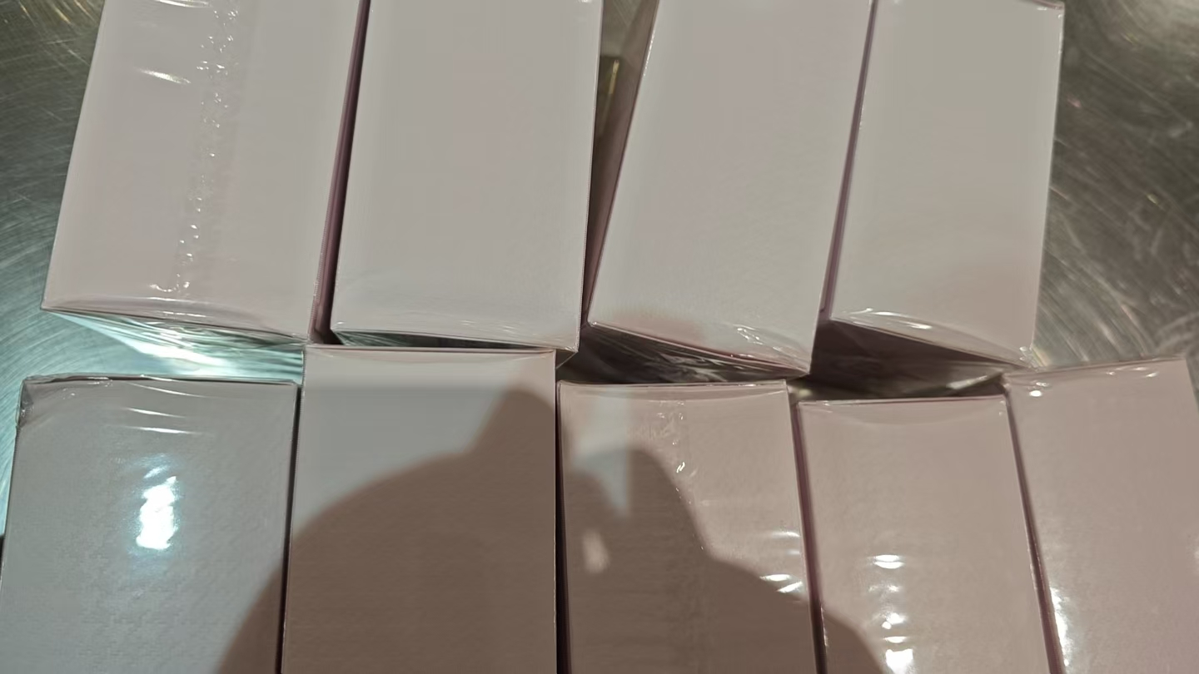
 |  |  |  |  |  | 156 |  |  |  | 2029-02-01 | 6B01
 |  |  |  |  |  |  | 10 |  |  | 2029-02-01 | 6B01 | 变形 | 拿一鉴定 | 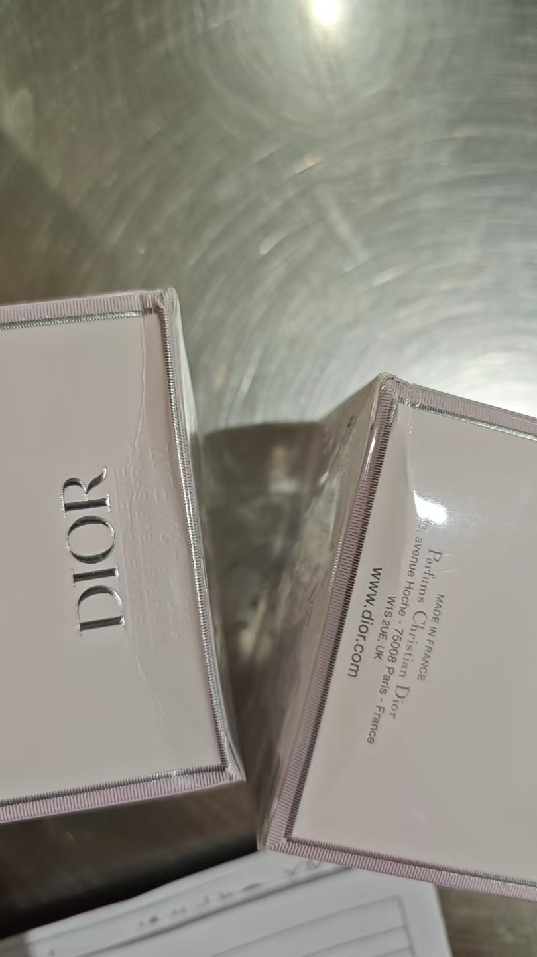
 |  |  |  |  |  | 22 |  |  |  |  | 6C01
 |  |  |  |  |  |  | 2 |  |  |  | 6C01 | 变形 | 拿一鉴定 | 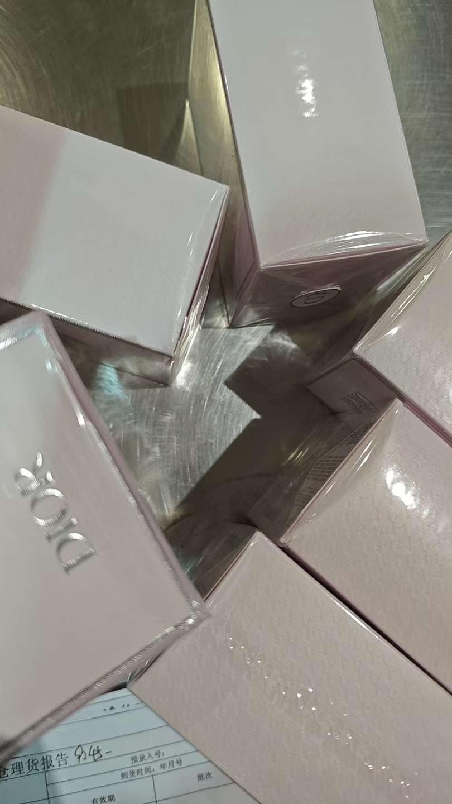
 |  |  |  |  |  | 19 |  |  |  |  | 5M04
 |  |  |  |  |  |  | 1 |  |  |  | 5M04 | 鉴定
 |  |  |  |  |  | 19 |  |  |  |  | 6A01
 |  |  |  |  |  |  | 1 |  |  |  | 6A01 | 鉴定
7 | COACH蔻驰同名男士香水EDT40ML | 法国 | 3386460086349 | 120 | 瓶 | 85 |  |  |  |  | AFR51R317A
 |  |  |  |  |  | 35 |  |  |  |  | CFS05R295
8 | LANVIN浪凡光韵女士香水EDP100ML | 法国 | 3386461515671 | 610 | 瓶 | 589 |  |  |  | 2028-03-27 | ADR31R087
 |  |  |  |  |  | 21 |  |  |  |  | ADR27R087
9 | YSL圣罗兰反转巴黎香水EDP90ML | 法国 | 3614270561634 | 275 | 瓶 | 274 |  |  |  | 2028-12-31 | 38A1007
 |  |  |  |  |  |  | 1 |  |  | 2028-12-31 | 38A1007 | 膜破 | 鉴定 | 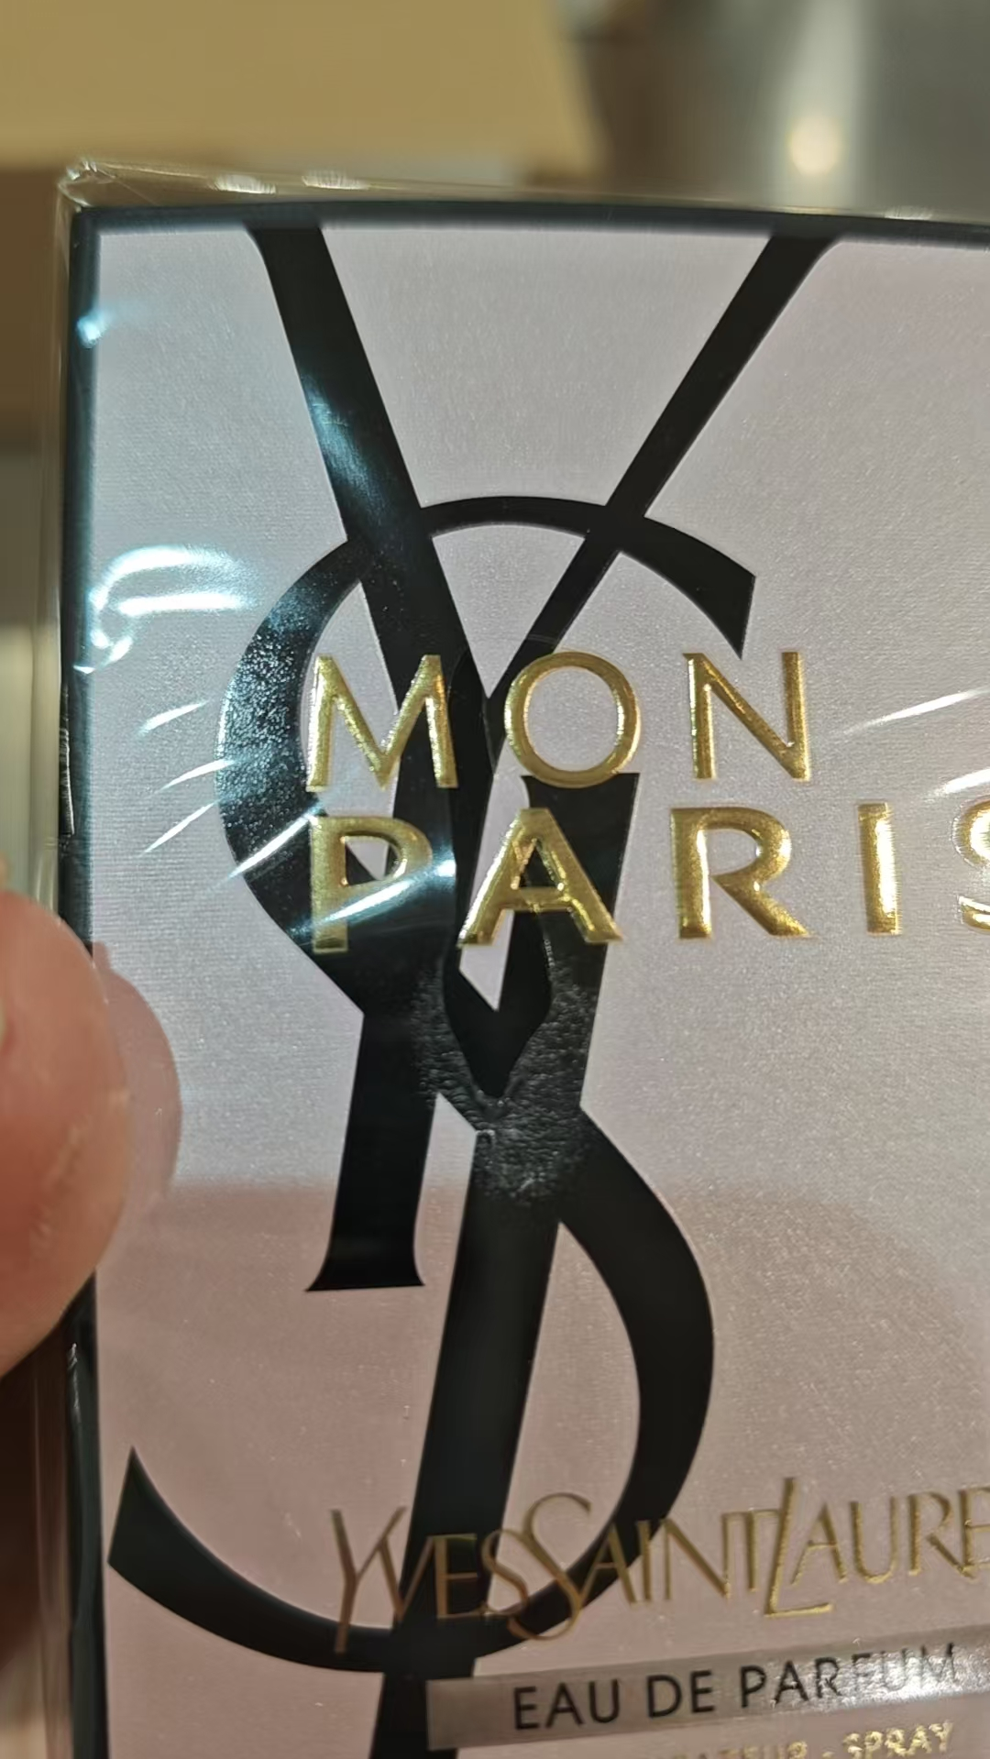
10 | 圣罗兰自由之水香水 | 法国 | 3614272648418 | 900 | 瓶 | 893 |  |  |  | 2029-01-31 | 38A2006 |  |  | 有中文标 | 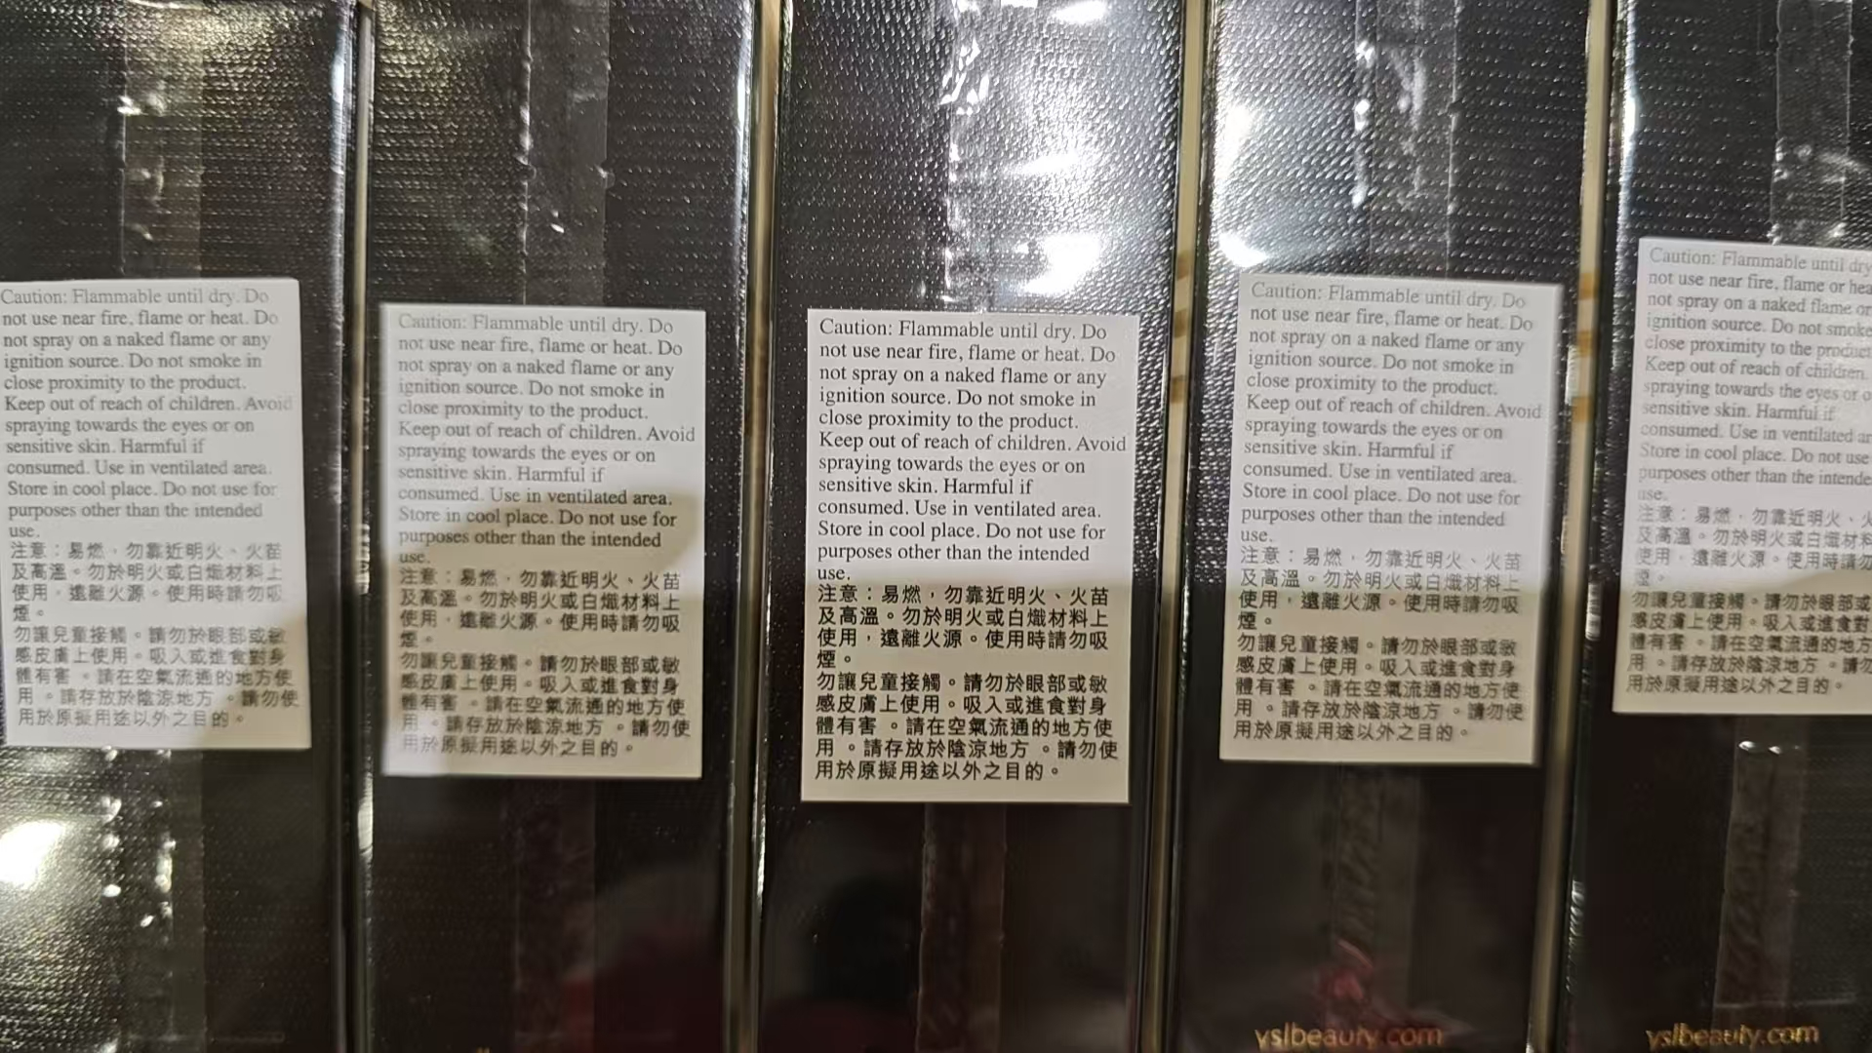
 |  |  |  |  |  |  | 1 |  |  | 2029-01-31 | 38A2006 | 无标签 | 鉴定 |  | 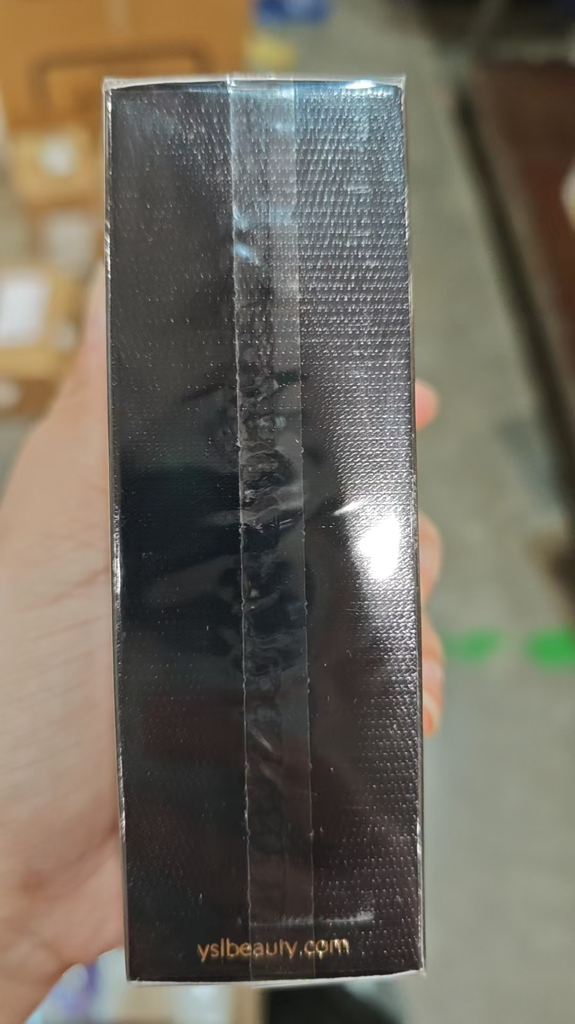
 |  |  |  |  |  |  |  |  | 6
11 | YSL圣罗兰自由之水香水EDT50ML | 法国 | 3614273321792 | 277 | 瓶 | 275 |  |  |  | 2028-08-01 | 22Z81AK |  |  | 有中文标 |  | 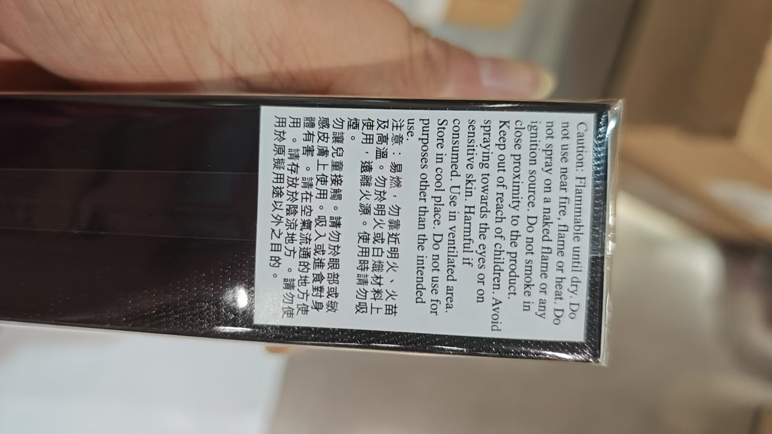
 |  |  |  |  |  |  | 2 |  |  | 2028-08-01 | 22Z81AK | 变形 | 拿一鉴定 |  | 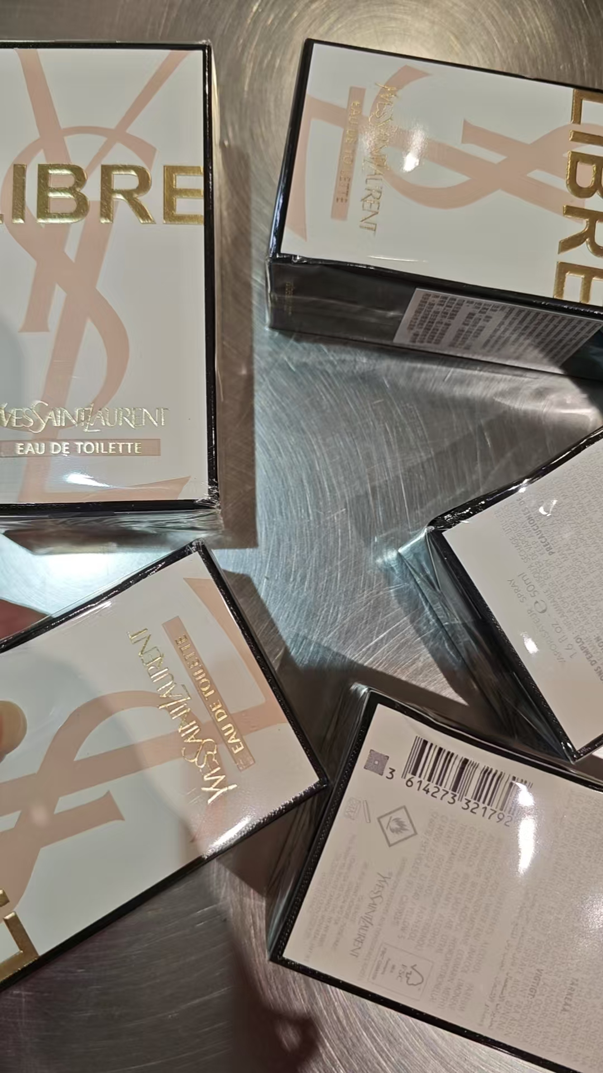 | 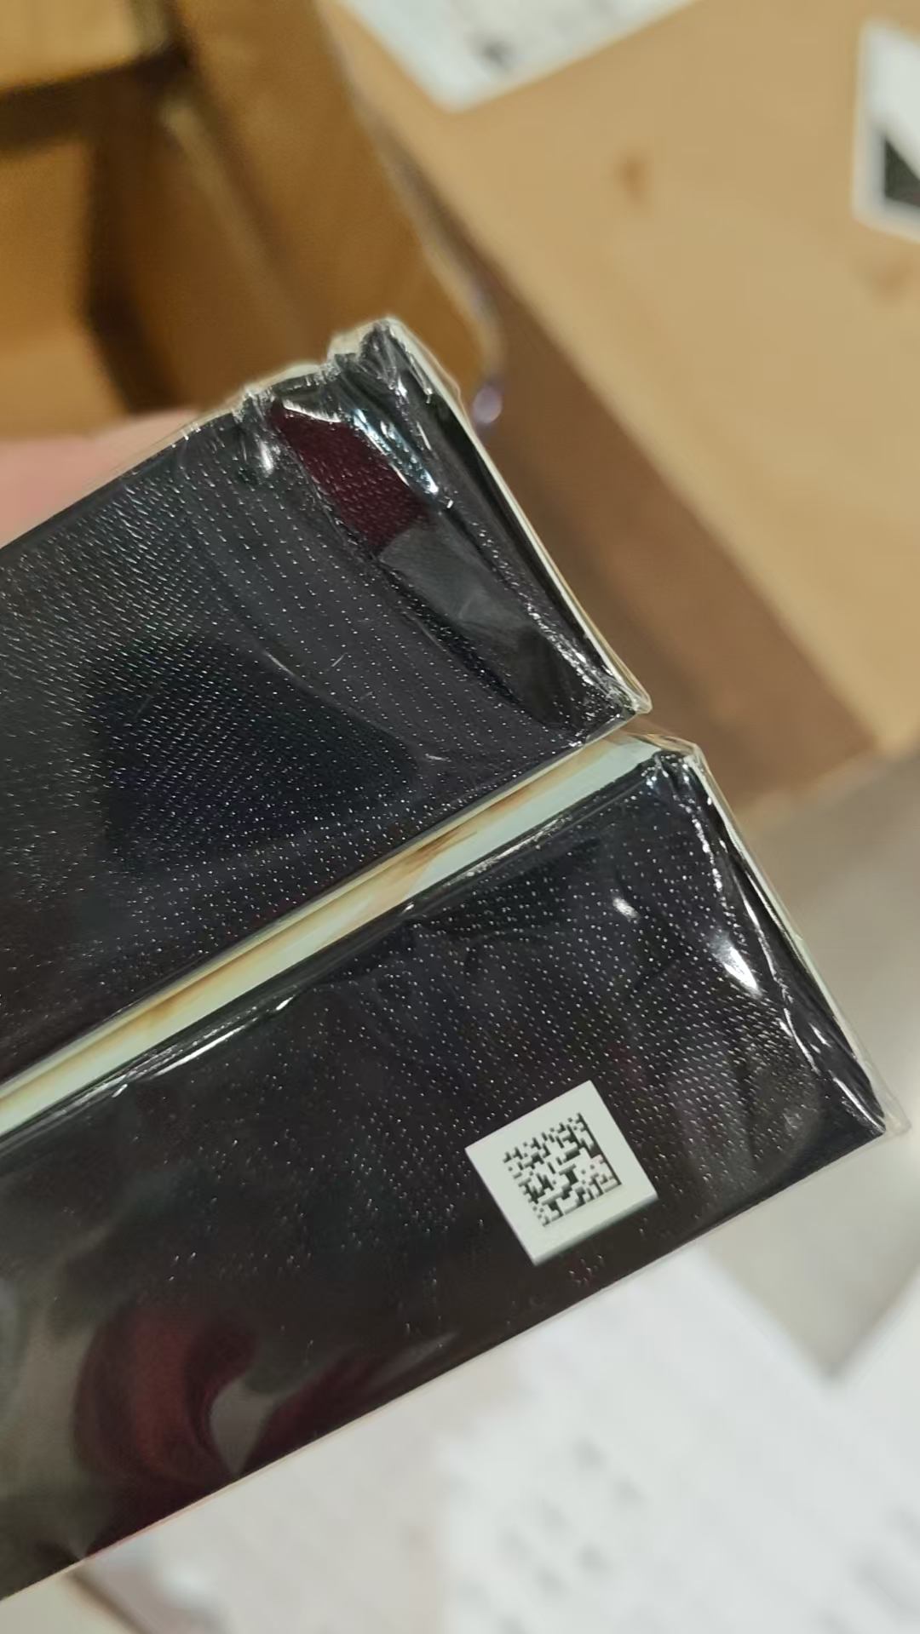
 |  |  |  |  |  |  |  | 944 |  | 2028-09-01 | 38Z901S
 |  |  |  |  |  |  |  | 5 |  | 2028-09-01 | 38Z901S | 变形 | 拿一鉴定
12 | YSL圣罗兰自由之水淡香香水2026版EDT50ML | 法国 | 3614273321792-1 | 949 | 瓶 |  |  |  | 949
13 | ETATLIBREDORANGE解放橘郡你或像你的人香水EDP100ML | 法国 | 3760168591662 | 100 | 瓶 | 100 |  |  |  |  | J25S404A
14 | ETATLIBREDORANGE解放橘郡你或像你的人香水EDP50ML | 法国 | 3760168591679 | 100 | 瓶 | 46 |  |  |  |  | F25S234A
 |  |  |  |  |  | 54 |  |  |  |  | A26S052A
15 | BVLGARI宝格丽白晶香水EDT100ML | 意大利 | 783320420566,783320425479 | 200 | 瓶 | 16 |  |  |  |  | 00594D2
 |  |  |  |  |  |  | 1 |  |  |  | 00594D2 | 膜破 | 鉴定 | 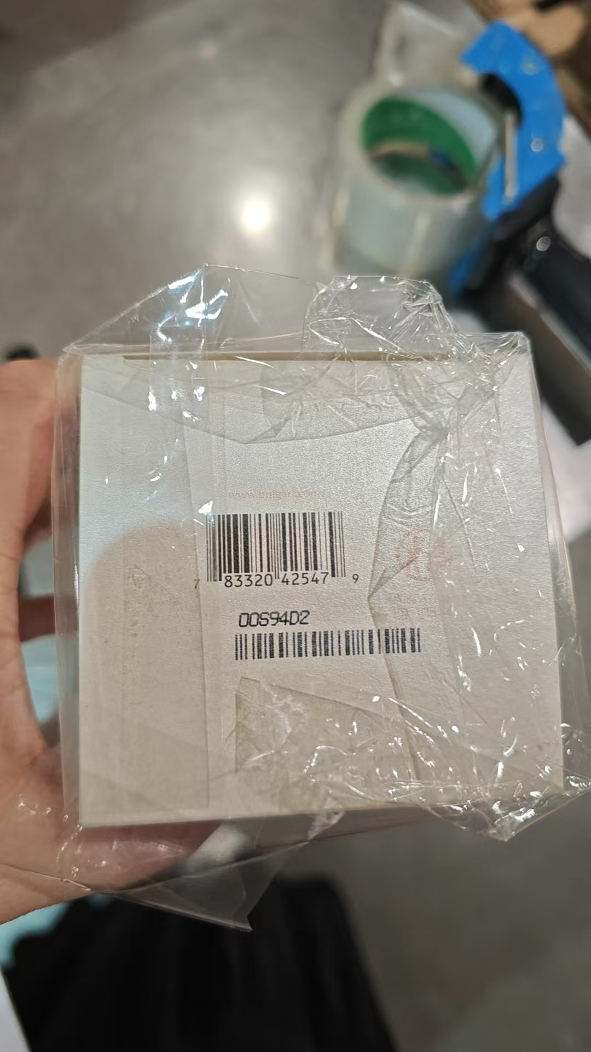
 |  |  |  |  |  | 17 |  |  |  |  | 00547G1
 |  |  |  |  |  |  | 1 |  |  |  | 00547G1 | 拿一鉴定
 |  |  |  |  |  | 162 |  |  |  |  | 00S73DA2
 |  |  |  |  |  |  | 1 |  |  |  | 00S73DA2 | 拿一鉴定
 |  |  |  |  |  |  | 2 |  |  |  |  | 无批次 |  | 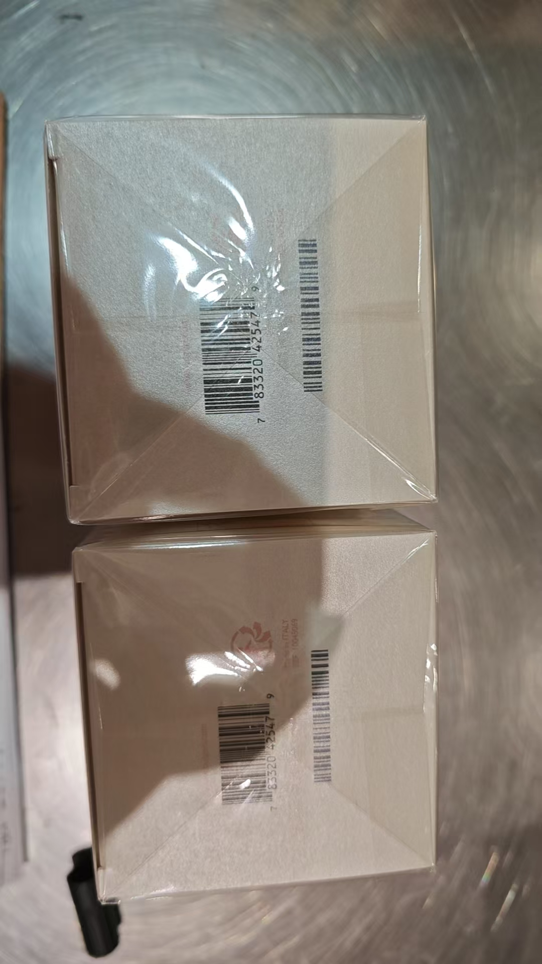
16 | BVLGARI宝格丽紫晶香水EDT100ML | 意大利 | 783320425486,783320420610 | 200 | 瓶 | 200 |  |  |  | 2028-09-18 | 10S99D2
17 | ACCAKAPPA艾克卡帕白苔香水EDC100ML | 意大利 | 8008230800805 | 100 | 瓶 | 58 |  |  |  |  | 26033102
 |  |  |  |  |  | 42 |  |  |  |  | 25290802
 |  | 两件套 | 3346130010647 | 1166 |  |  |  | 1145 |  |  | 32825 |  |  | 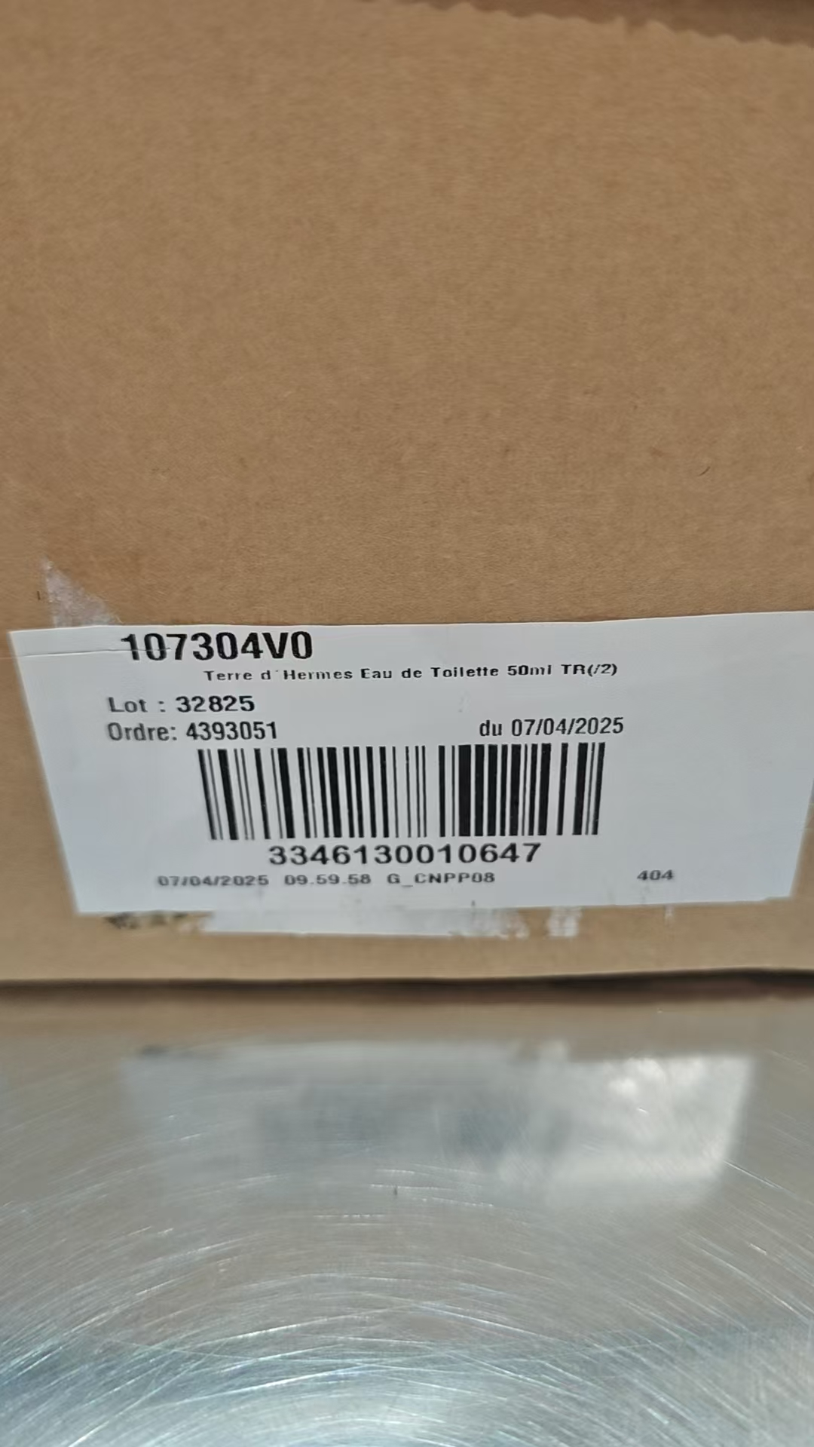
 |  |  |  |  |  |  |  | 12 |  |  | 32825 | 磨损 |  | 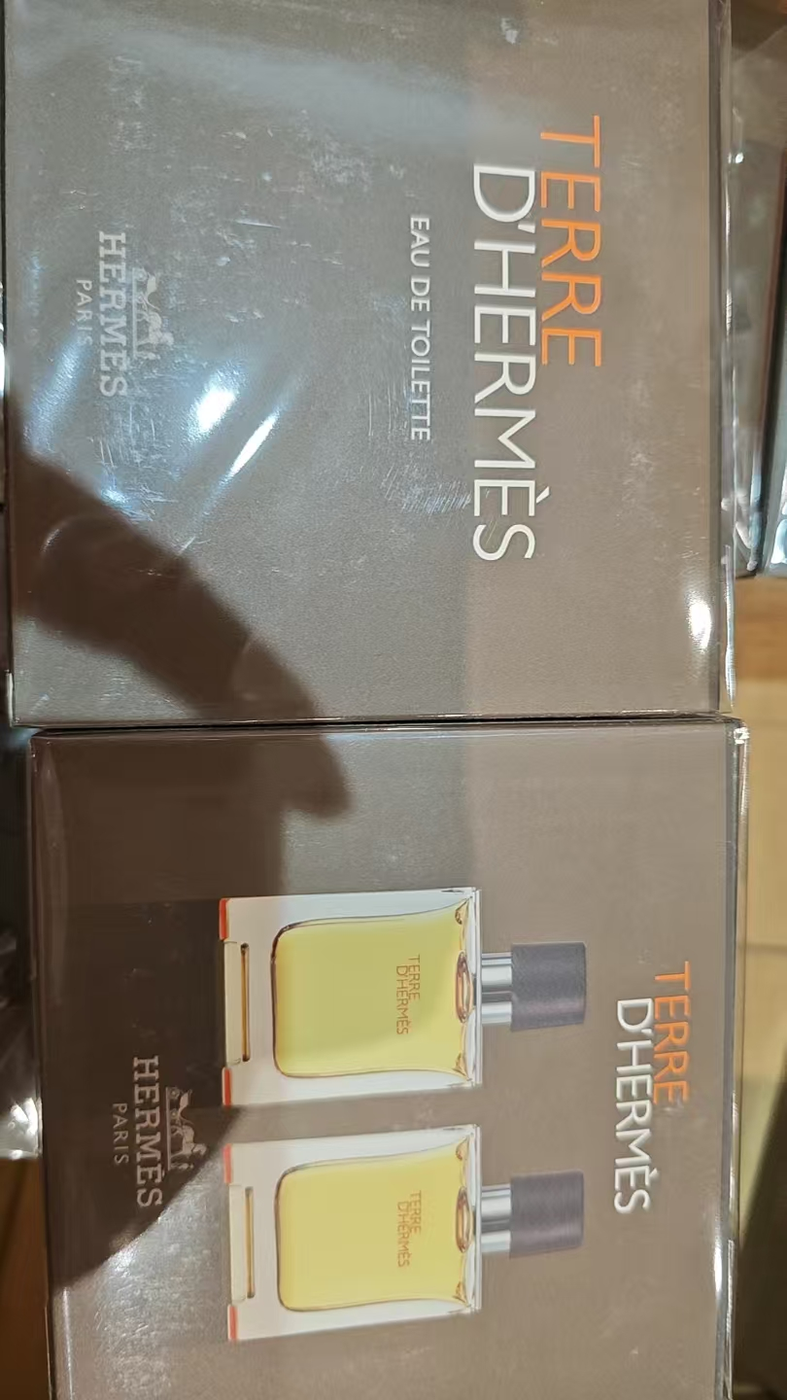 | 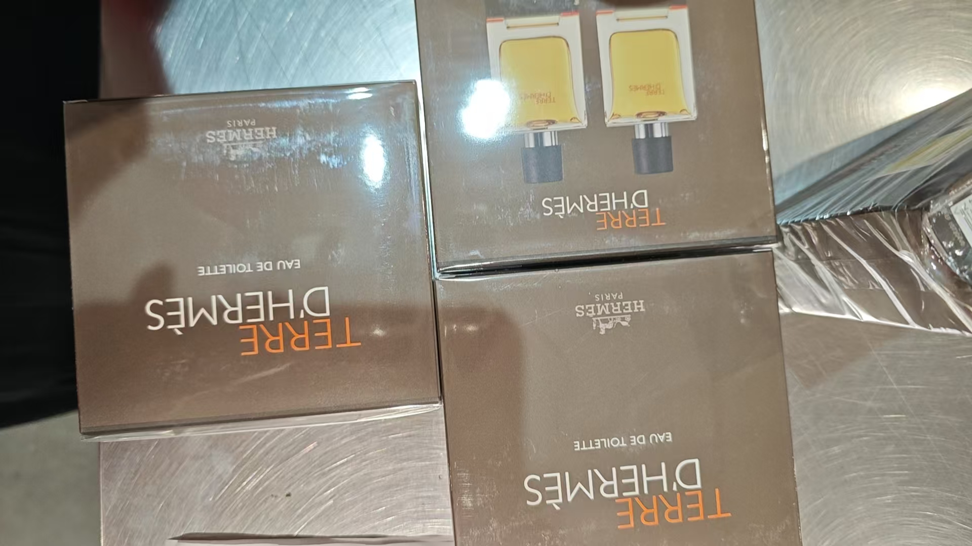
 |  |  |  |  |  |  |  | 7 |  |  | 32825 | 变形 | 拿一鉴定 | 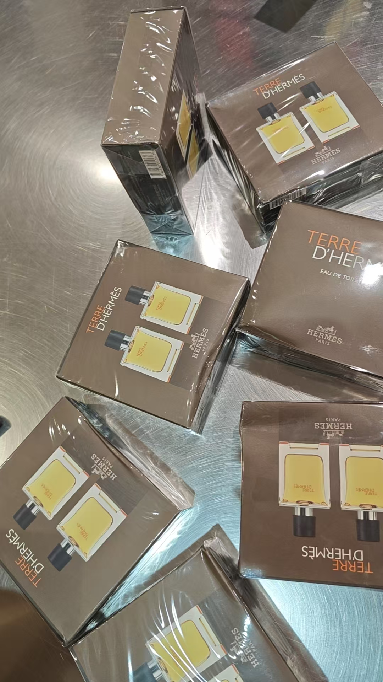 | 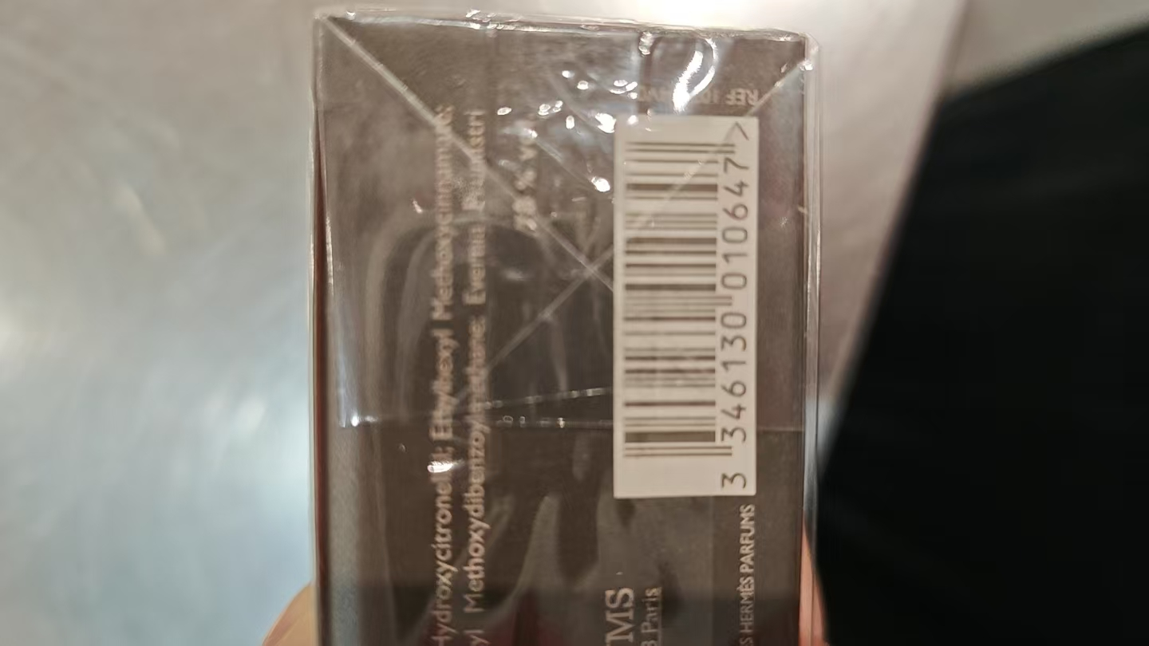
 |  |  |  |  |  |  |  | 2 |  |  | 24231 | 脏污 | 拿一鉴定 | 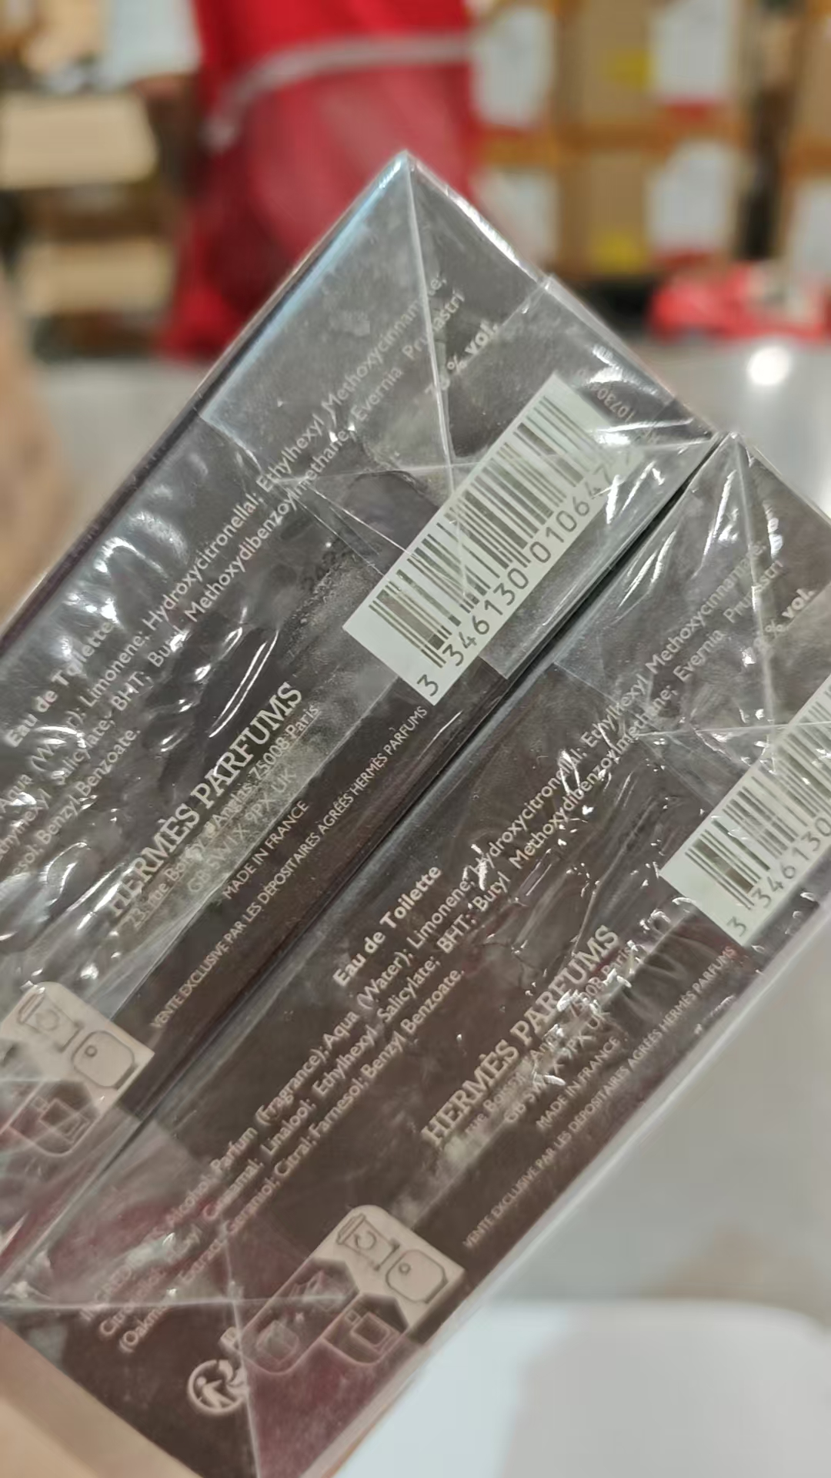
合计 |  |  |  | 7607 |  | 4270 | 50 | 2115 | 3287
 |  |  |  |  |  |  |  | 差异合计： | 0
备注： | 数据单位：以向海关申报单位为准。
开始理货时间：20260705结束理货时间：20260705
理货地址：
本报告以打印版本为准，手写（或涂改）无效。

